Climate
2.6. البيئة
يزداد اهتمام إمارة أبوظبي بتحقيق التنمية في مجالات البيئة وحمايتها والحفاظ على الموارد الطبيعية بها، وتعكس الإحصاءات البيئية ذلك من خلال عرض تأثير التطور والتغير الناتج في عدد من عناصر الإحصاءات البيئية الرئيسية مثل المناخ والهواء والمياه وإدارة النفايات. ففي عام 2010، بلغ متوسط درجة الحرارة الصغرى لإمارة أبوظبي 23 درجة مئوية، في حين كان متوسط درجة الحرارة العظمى 34.8 درجة مئوية. أما متوسط هطول الأمطار السنوي فقد انخفض من 81.8 مليمتر عام 2009 إلى 23.2 مليمتر عام 2010. وكان متوسط الحد الأدنى للرطوبة النسبية 33.1٪ بينما بلغ متوسط الحد الأقصى لها 78.1٪. وكان متوسط الضغط الجوي 1,008.7 هيكتوباسكال، وتجاوزت القيم العظمى لشدة الإشعاع الشمسي اليومي 8,000 وات/ متر مربع/ ساعة في بعض المناطق. وفيما يتعلق بنوعية الهواء فقد ظلت تركيزات ملوثات الهواء ضمن حدودها المسموح بها في عام 2010 باستثناء تركيز الأغبرة العالقة التي يبلغ قطرها 10 ميكرون أو أقل، حيث وصل تركيز متوسطها السنوي إلى 226.6 ميكروجرام/ متر مكعب في منطقة أبوظبي، وسجلت أعلى المتوسطات في المناطق السكنية والصناعية في الإمارة. وبلغت كمية مياه الصرف الصحي المعالجة عام 2010 نحو 246.6 مليون متر مكعب. وكانت نسبة مياه الصرف المعالجة في منطقة أبوظبي حوالي 74٪، في حين لم تتجاوز حصة المنطقة الغربية 3.6٪ من المجموع. وانخفض معدل السحب من المياه الجوفية بالإمارة بنسبة 6.2 ٪ ليصل إلى 2,250.9 مليون متر مكعب. وقد تعرض 1259 شخصا لأمراض نقلت عن طريق الغذاء ولحالات تسمم غذائي في إمارة أبوظبي خلال عام 2010. وشكلت الحالات الناجمة عن تسمم الغذاء بالتيفوئيد 26.6٪ من مجموع تلك الحالات، في حين مثلت حالات الإصابة بالسالمونيلا نحو 7٪ من إجمالي الحالات المسجلة. وشهدت الإمارة في عام 2010 توليد نفايات بمعدل يومي يزيد على 27.3 ألف طن أي ما يقرب من 9.97 مليون طن سنويا. وكانت لنفايات الإنشاءات والهدم أعلى نسبة من إجمالي كميات النفايات المولدة في الإمارة حيث بلغت 74%.
الموقع والمساحة
تقع إمارة أبو ظبي في أقصى غرب وجنوب غرب دولة الإمارات العربية المتحدة، على طول الساحل الجنوبي للخليج العربي بين خطي عرض 22°40′ و25° شمالا، وخطي طول 51° وتقريبا 56° شرقا، وتبلغ مساحتها الكلية 67,340 كيلومترا مربعا، تمثل نحو 87% من المساحة الكلية لدولة الإمارات العربية المتحدة باستثناء الجزر، وتتضمن المياه الساحلية لإمارة أبو ظبي نحو 200 جزيرة، ويمتد الشريط الساحلي للإمارة إلى أكثر من 700 كيلومتر. تهيمن على تضاريس الإمارة أراضي رملية منخفضة تتخللها كثبان رملية يتجاوز ارتفاعها 300 مترا في بعض المناطق جنوبا. وتحد الإمارة من الشرق الأطراف الغربية لسلسلة جبال الحجر، ويعد جبل حفيت الذي يقع جنوب مدينة العين، الجبل الأعلى قمة فيها بارتفاع يبلغ حوالي 1,300 متر.

1.2.6. مساحة* دولة الإمارات العربية المتحدة
الإمارة | ميل مربع | كيلومتر مربع | %
المجموع | 30,000.14 | 77,700 | 100

أبوظبي | 26,000.12 | 67,340 | 86.67
دبي | 1,500.01 | 3,885 | 5.00
الشارقة | 1,000.00 | 2,590 | 3.33
رأس الخيمة | 650.20 | 1,684 | 2.17
الفجيرة | 449.81 | 1,165 | 1.50
أم القيوين | 300.00 | 777 | 1.00
عجمان | 100.00 | 259 | 0.33
المصدر: وزارة الاقتصاد
* باستثناء الجزر

الشكل 1.2.6. مساحة * دولة الإمارات العربية المتحدة
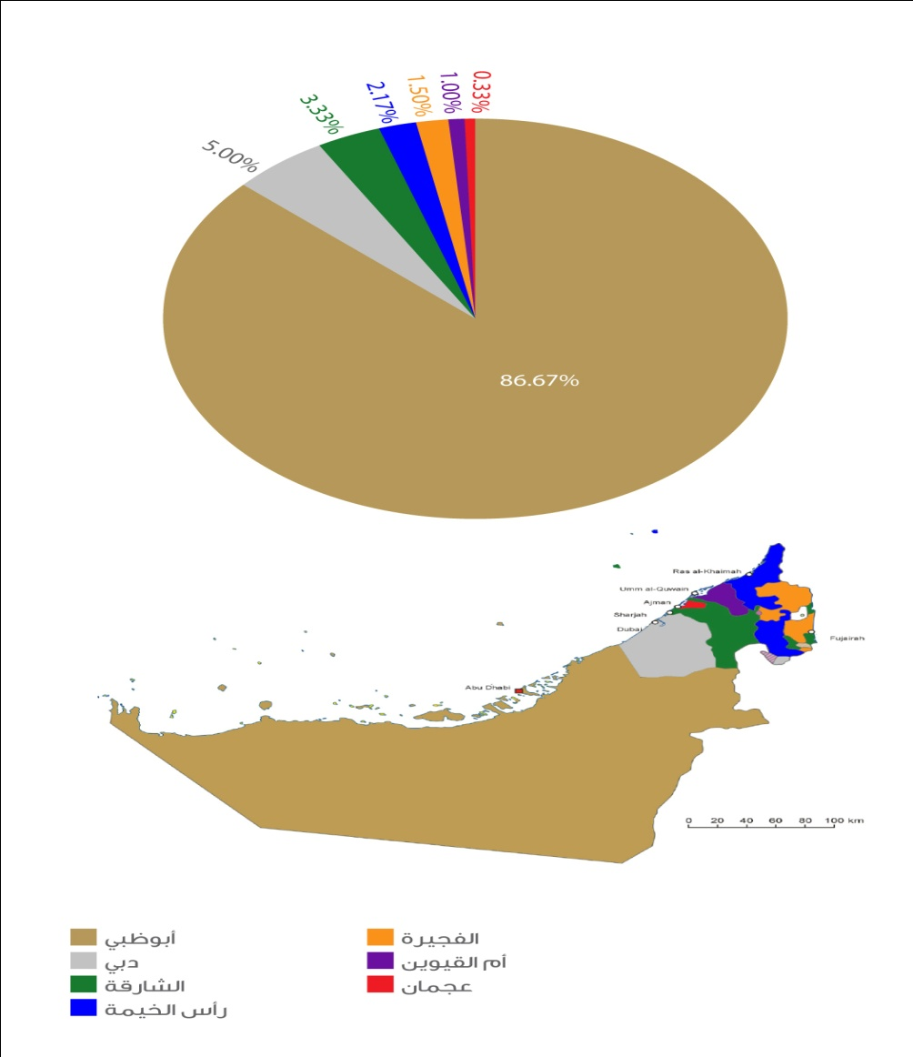

المناخ
تقع إمارة أبوظبي في المنطقة المدارية الجافة ويقطع مدار السرطان الجزء الجنوبي منها مما يجعل مناخها يتصف بطبيعة صحراوية ذات درجات حرارة عالية على مدار السنة عموماً وفي فترات الصيف خصوصا. وترتبط متوسطات درجات الحرارة المرتفعة في الصيف بارتفاع الرطوبة النسبية وخصوصاً في المناطق الساحلية. وتعاني إمارة أبوظبي قلة الأمطار ويتصف شتاؤها بالدفء بشكل عام وهبوط درجات الحرارة إلى مستويات دنيا من حين إلى آخر، كما يلاحظ الفرق في درجات الحرارة بين المناطق الساحلية والصحراوية الداخلية والمرتفعات التي تشكل في مجموعها تضاريس الإمارة. وتهب على الدولة رياح موسمية شمالية تساعد على تلطيف الجو ما لم تكن محملة بأتربة ورياح جنوبية شرقية قصيرة الأمد ذات درجات رطوبة شديدة. وتتغير الرياح غالباً بين جنوبية أو جنوبية شرقية وغربية أو شمالية وشمالية غربية. ومن الملاحظ زيادة متوسطات تبخر المياه بسبب عدة عوامل هي سرعة الرياح العالية وقوة هبوبها والارتفاع الشديد في درجة الحرارة وقلة الأمطار.

الشكل 2.2.6. متوسط درجات الحرارة العظمى والصغرى حسب المنطقة والشهر، 2010

 |  |  |  |  |  | الشهر | أبوظبي - درجات الحرارة الصغرى | أبوظبي - درجات الحرارة العظمى | العين - درجات الحرارة الصغرى | العين - درجات الحرارة العظمى | المنطقة الغربية - درجات الحرارة الصغرى | المنطقة الغربية - درجات الحرارة العظمى | جزر أبوظبي - درجات الحرارة الصغرى | جزر أبوظبي - درجات الحرارة العظمى

 |  |  |  |  |  | يناير | 14.3 | 24.3 | 12.7 | 24.8 | 11.3 | 25.2 | 16.3 | 22.8
 |  |  |  |  |  | فبراير | 16.0 | 27.3 | 15.4 | 27.7 | 14.0 | 28.6 | 17.4 | 25.6
 |  |  |  |  |  | مارس | 18.6 | 30.1 | 18.4 | 32.9 | 16.8 | 32.9 | 19.7 | 28.2
 |  |  |  |  |  | أبريل | 22.7 | 34.3 | 22.6 | 36.8 | 21.5 | 37.0 | 23.3 | 32.1
 |  |  |  |  |  | مايو | 25.5 | 38.3 | 26.4 | 41.1 | 25.3 | 41.1 | 26.2 | 36.3
 |  |  |  |  |  | يونيو | 29.0 | 40.7 | 29.4 | 43.3 | 28.4 | 43.5 | 30.0 | 38.0
 |  |  |  |  |  | يوليو | 31.1 | 42.3 | 30.9 | 43.9 | 30.7 | 44.4 | 31.0 | 39.6
 |  |  |  |  |  | أغسطس | 30.8 | 43.7 | 31.3 | 43.7 | 30.0 | 44.6 | 31.9 | 41.0
 |  |  |  |  |  | سبتمبر | 27.4 | 40.7 | 28.2 | 41.5 | 26.3 | 42.1 | 30.2 | 38.1
 |  |  |  |  |  | أكتوبر | 24.9 | 36.0 | 24.4 | 37.4 | 23.3 | 37.7 | 27.7 | 34.2
 |  |  |  |  |  | نوفمبر | 19.8 | 30.7 | 18.6 | 30.2 | 18.0 | 30.8 | 23.6 | 29.2
 |  |  |  |  |  | ديسمبر | 15.2 | 26.7 | 13.6 | 26.6 | 12.9 | 26.7 | 19.4 | 24.9

2.2.6. درجات الحرارة حسب الشهر - أبوظبي، 2010
(درجة مئوية)
الشهر | درجة الحرارة الصغرى | متوسط درجة الحرارة الصغرى | درجة الحرارة العظمى | متوسط درجة الحرارة العظمى
يناير | 8.0 | 14.3 | 30.2 | 24.3
فبراير | 7.3 | 16.0 | 36.6 | 27.3
مارس | 11.9 | 18.6 | 41.3 | 30.1
أبريل | 15.8 | 22.7 | 44.3 | 34.3
مايو | 18.8 | 25.5 | 45.9 | 38.3
يونيو | 19.3 | 29.0 | 49.0 | 40.7
يوليو | 25.3 | 31.1 | 49.0 | 42.3
أغسطس | 26.1 | 30.8 | 48.4 | 43.7
سبتمبر | 21.7 | 27.4 | 47.5 | 40.7
أكتوبر | 18.0 | 24.9 | 42.2 | 36.0
نوفمبر | 10.2 | 19.8 | 39.9 | 30.7
ديسمبر | 5.9 | 15.2 | 32.3 | 26.7
المصدر: المركز الوطني للأرصاد الجوية والزلازل

3.2.6. درجات الحرارة حسب الشهر - العين، 2010
(درجة مئوية)
الشهر | درجة الحرارة الصغرى | متوسط درجة الحرارة الصغرى | درجة الحرارة العظمى | متوسط درجة الحرارة العظمى
يناير | 7.5 | 12.7 | 30.6 | 24.8
فبراير | 4.1 | 15.4 | 35.6 | 27.7
مارس | 8.6 | 18.4 | 39.9 | 32.9
أبريل | 14.8 | 22.6 | 44.5 | 36.8
مايو | 17.6 | 26.4 | 47.7 | 41.1
يونيو | 20.7 | 29.4 | 49.9 | 43.3
يوليو | 21.5 | 30.9 | 49.9 | 43.9
أغسطس | 22.9 | 31.3 | 49.8 | 43.7
سبتمبر | 23.0 | 28.2 | 48.1 | 41.5
أكتوبر | 17.9 | 24.4 | 43.8 | 37.4
نوفمبر | 11.1 | 18.6 | 37.3 | 30.2
ديسمبر | 5.6 | 13.6 | 33.5 | 26.6
المصدر: المركز الوطني للأرصاد الجوية والزلازل

4.2.6. درجات الحرارة حسب الشهر - المنطقة الغربية، 2010
(درجة مئوية)
الشهر | درجة الحرارة الصغرى | متوسط درجة الحرارة الصغرى | درجة الحرارة العظمى | متوسط درجة الحرارة العظمى
يناير | 4.8 | 11.3 | 31.1 | 25.2
فبراير | 5.9 | 14.0 | 38.6 | 28.6
مارس | 10.0 | 16.8 | 41.8 | 32.9
أبريل | 12.3 | 21.5 | 45.4 | 37.0
مايو | 18.8 | 25.3 | 47.0 | 41.1
يونيو | 23.4 | 28.4 | 49.2 | 43.5
يوليو | 23.0 | 30.7 | 49.9 | 44.4
أغسطس | 25.1 | 30.0 | 49.0 | 44.6
سبتمبر | 21.2 | 26.3 | 47.1 | 42.1
أكتوبر | 18.5 | 23.3 | 43.4 | 37.7
نوفمبر | 11.3 | 18.0 | 36.1 | 30.8
ديسمبر | 4.2 | 12.9 | 33.4 | 26.7
المصدر: المركز الوطني للأرصاد الجوية والزلازل

5.2.6. درجات الحرارة حسب الشهر - جزر أبوظبي، 2010
(درجة مئوية)
الشهر | درجة الحرارة الصغرى | متوسط درجة الحرارة الصغرى | درجة الحرارة العظمى | متوسط درجة الحرارة العظمى
يناير | 8.0 | 16.3 | 29.4 | 22.8
فبراير | 10.7 | 17.4 | 36.5 | 25.6
مارس | 13.1 | 19.7 | 41.9 | 28.2
أبريل | 14.0 | 23.3 | 42.0 | 32.1
مايو | 19.9 | 26.2 | 45.0 | 36.3
يونيو | 24.7 | 30.0 | 46.9 | 38.0
يوليو | 24.7 | 31.0 | 47.7 | 39.6
أغسطس | 26.9 | 31.9 | 47.0 | 41.0
سبتمبر | 23.3 | 30.2 | 44.8 | 38.1
أكتوبر | 21.4 | 27.7 | 38.8 | 34.2
نوفمبر | 17.4 | 23.6 | 35.6 | 29.2
ديسمبر | 9.5 | 19.4 | 30.3 | 24.9
المصدر: المركز الوطني للأرصاد الجوية والزلازل

6.2.6. متوسط هطول الأمطار حسب المنطقة والشهر، 2010
(مليمتر)
الشهر | أبوظبي | العين | المنطقة الغربية | جزر أبوظبي
يناير | Trace | Trace | Trace | Trace
فبراير | 8.9 | 9.0 | 12.1 | 1.5
مارس | 17.2 | 8.0 | 4.0 | 6.4
أبريل | Trace | Trace | Trace | 1.9
مايو | 1.0 | Trace | Trace | Trace
يونيو | 0.0 | Trace | 0.0 | 0.0
يوليو | 0.0 | Trace | 0.0 | 0.0
أغسطس | 0.0 | 1.1 | Trace | 0.0
سبتمبر | 0.0 | Trace | 0.0 | 0.0
أكتوبر | Trace | Trace | 0.0 | 0.0
نوفمبر | 4.8 | Trace | 6.1 | 4.4
ديسمبر | 0.0 | Trace | 0.0 | 0.0
المصدر: المركز الوطني للأرصاد الجوية والزلازل

الشكل 3.2.6. متوسط هطول الأمطار حسب المنطقة والشهر، 2010

 |  |  |  |  | الشهر | أبوظبي | العين | المنطقة الغربية | جزر أبوظبي
 |  |  |  |  | يناير | 0.1 | 0.5 | 0.1 | 0.3
 |  |  |  |  | فبراير | 8.9 | 9.0 | 12.1 | 1.5
 |  |  |  |  | مارس | 17.2 | 8.0 | 4.0 | 6.4
 |  |  |  |  | أبريل | 0.4 | 0.0 | 0.1 | 1.9
 |  |  |  |  | مايو | 1.0 | 0.3 | 0.6 | 0.9
 |  |  |  |  | يونيو | 0.0 | 0.8 | 0.0 | 0.0
 |  |  |  |  | يوليو | 0.0 | 0.8 | 0.0 | 0.0
 |  |  |  |  | أغسطس | 0.0 | 1.1 | 0.1 | 0.0
 |  |  |  |  | سبتمبر | 0.0 | 0.2 | 0.0 | 0.0
 |  |  |  |  | أكتوبر | 0.1 | 0.0 | 0.0 | 0.0
 |  |  |  |  | نوفمبر | 4.8 | 0.9 | 6.1 | 4.4
 |  |  |  |  | ديسمبر | 0.0 | 0.5 | 0.0 | 0.0

7.2.6. هطول الأمطار في منطقتي أبوظبي والعين حسب الشهر، 2010
(مليمتر)
الشهر | أبوظبي |  | العين
 | أقوى الزخات في يوم واحد | المجموع الشهري | أقوى الزخات في يوم واحد | المجموع الشهري
يناير | Trace | Trace | 1.4 | 4.2
فبراير | 18.6 | 35.6 | 26.4 | 81.1
مارس | 42.8 | 68.6 | 24.4 | 72.4
أبريل | 1.6 | 1.6 | Trace | Trace
مايو | 1.6 | 3.0 | Trace | 2.4
يونيو | 0.0 | 0.0 | 6.2 | 6.8
يوليو | 0.0 | 0.0 | 1.8 | 7.1
أغسطس | 0.0 | 0.0 | 3.8 | 8.6
سبتمبر | 0.0 | 0.0 | 1.6 | 1.6
أكتوبر | Trace | Trace | 0.0 | Trace
نوفمبر | 17.2 | 19.2 | 4.8 | 7.0
ديسمبر | 0.0 | 0.0 | 2.6 | 4.2
المصدر: المركز الوطني للأرصاد الجوية والزلازل

8.2.6. هطول الأمطار في المنطقة الغربية وجزر أبوظبي حسب الشهر، 2010
(مليمتر)
الشهر | المنطقة الغربية |  | جزر أبوظبي
 | أقوى الزخات في يوم واحد | المجموع الشهري | أقوى الزخات في يوم واحد | المجموع الشهري
يناير | Trace | Trace | 1.2 | 1.2
فبراير | 25.6 | 72.8 | 2.6 | 5.8
مارس | 13.0 | 23.8 | 14.0 | 25.4
أبريل | Trace | Trace | 2.8 | 7.4
مايو | 2.8 | 3.4 | 2.8 | 3.6
يونيو | 0.0 | 0.0 | 0.0 | 0.0
يوليو | 0.0 | 0.0 | 0.0 | 0.0
أغسطس | Trace | Trace | 0.0 | 0.0
سبتمبر | 0.0 | 0.0 | 0.0 | 0.0
أكتوبر | 0.0 | 0.0 | 0.0 | 0.0
نوفمبر | 36.4 | 36.6 | 14.0 | 17.4
ديسمبر | 0.0 | 0.0 | 0.0 | 0.0
...
10.2.6. متوسط الرطوبة النسبية حسب المنطقة والشهر، 2010
يوليو | 55.3 | 37.4 | 46.8 | 64.8
أغسطس | 47.7 | 30.0 | 46.0 | 66.7
سبتمبر | 56.9 | 27.2 | 49.6 | 70.5
أكتوبر | 64.5 | 43.2 | 57.4 | 64.8
نوفمبر | 56.6 | 47.1 | 58.9 | 58.1
ديسمبر | 63.4 | 51.2 | 67.7 | 65.9
المصدر: المركز الوطني للأرصاد الجوية والزلازل

الشكل 4.2.6 . متوسط الرطوبة النسبية حسب المنطقة والشهر، 2010

 | أبوظبي | العين | المنطقة الغربية | جزر أبوظبي
يناير | 70.9 | 58.5 | 67.2 | 73.3
فبراير | 61.2 | 50.4 | 56.3 | 70.2
مارس | 62.8 | 41.5 | 49.7 | 69.7
أبريل | 54.3 | 33.4 | 42.5 | 64.0
مايو | 49.9 | 28.2 | 37.9 | 59.4
يونيو | 52.2 | 32.3 | 41.9 | 63.1
يوليو | 55.3 | 37.4 | 46.8 | 64.8
أغسطس | 47.7 | 30.0 | 46.0 | 66.7
سبتمبر | 56.9 | 27.2 | 49.6 | 70.5
أكتوبر | 64.5 | 43.2 | 57.4 | 64.8
نوفمبر | 56.6 | 47.1 | 58.9 | 58.1
ديسمبر | 63.4 | 51.2 | 67.7 | 65.9

11.2.6. الرطوبة النسبية حسب الشهر - أبوظبي، 2010
(%)
الشهر | المتوسط الشهري | متوسط الرطوبة الصغرى | متوسط الرطوبة العظمى
يناير | 70.9 | 46.2 | 87.9
فبراير | 61.2 | 36.4 | 81.7
مارس | 62.8 | 33.0 | 85.4
أبريل | 54.3 | 27.4 | 76.1
مايو | 49.9 | 22.6 | 72.9
يونيو | 52.2 | 29.5 | 73.4
...
21.2.6. متوسط المجموع اليومي لشدة الإشعاع الشمسي حسب المنطقة والشهر، 2010
يوليو | 6,676 | 6,452 | 6,444 | 6,168
أغسطس | 6,380 | 6,617 | 6,621 | 6,185
سبتمبر | 6,034 | 6,398 | 6,343 | 5,614
أكتوبر | 5,320 | 5,615 | 5,630 | 4,676
نوفمبر | 4,396 | 4,606 | 4,674 | 3,248
ديسمبر | 4,191 | 4,317 | 4,383 | 2,936
المصدر: المركز الوطني للأرصاد الجوية والزلازل

الشكل 5.2.6. متوسط المجموع اليومي لشدة الإشعاع الشمسي حسب المنطقة والشهر، 2010

 | أبوظبي | العين | المنطقة الغربية | جزر أبوظبي
يناير | 4,473 | 4,797 | 4,793 | 4,041
فبراير | 5,097 | 5,244 | 5,417 | 4,723
مارس | 6,252 | 6,348 | 6,480 | 6,001
أبريل | 6,573 | 6,675 | 6,501 | 5,808
مايو | 6,895 | 6,945 | 7,002 | 6,630
يونيو | 6,955 | 6,977 | 7,021 | 6,570
يوليو | 6,676 | 6,452 | 6,444 | 6,168
أغسطس | 6,380 | 6,617 | 6,621 | 6,185
سبتمبر | 6,034 | 6,398 | 6,343 | 5,614
أكتوبر | 5,320 | 5,615 | 5,630 | 4,676
نوفمبر | 4,396 | 4,606 | 4,674 | 3,248
ديسمبر | 4,191 | 4,317 | 4,383 | 2,936

22.2.6. المجموع اليومي لشدة الإشعاع الشمسي حسب الشهر - أبوظبي، 2010
(وات/م2/ساعة)
الشهر | المتوسط | القيمة الصغرى | القيمة العظمى
يناير | 4,473 | 2,763 | 5,418
فبراير | 5,097 | 1,937 | 6,200
مارس | 6,252 | 3,103 | 7,150
أبريل | 6,573 | 2,830 | 7,800
مايو | 6,895 | 3,268 | 8,280
يونيو | 6,955 | 5,629 | 7,930
...

